상품제안서
라미 피코 볼펜 | 상품코드: S04521

 |  |  |  |  |  |  | 02-713-8555 | www.synergygift.co.kr
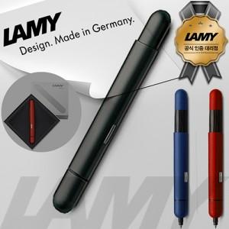 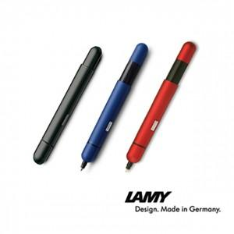

【상세/제작정보】 | <p><span style="font-size: 14pt;">※ 운임비 별도 발생 됩니다.</span></p>

【인쇄/포장옵션】 | 레이저 / 포장지포장

【공급단가】 | 수량 | 10~ | 30~ | 100~ | 300~ | 500~
*VAT별도 | 288 Black | 69,300원 | 61,090원 | 58,590원 | 57,090원 | 55,580원
 | 288 Blue | 69,300원 | 61,090원 | 58,590원 | 57,090원 | 55,580원
 | 288 Red | 69,300원 | 61,090원 | 58,590원 | 57,090원 | 55,580원

【상품 URL】 | https://www.synergygift.co.kr:443/src/goods_detail.php?gdno=17942

